Link
客户名称 | tmid | 密码 | 系统用户 | 系统密码 | u8密码 | sa密码
秋田 | 204458181 | 721521bb |  | beijing200808 | 123456a | guanz159
农担 | 远程桌面 | 61.186.153.133:3189 | 123
 | MYSQL | 61.186.153.133 | tml123456

服务器名称 | 服务器地址 | putty端口 | 服务器密码 | web地址 | 数据库账号 | 密码 | wdcp登陆密码 | 备注 |  | pmp
农但238正式 | 61.186.153.133:8481 | 23 | Anydb1000 | 61.186.153.133 | root | tml123456 |  | 只能通过内网进服务器 |  | admin | nydb685430
农但237数据库服务器 | 61.186.153.133 | 22 | eaglechen100 | http://61.186.153.133:90/ | root | tml1000 |  | 只能通过内网进服务器
 |  |  |  | http://61.186.153.133:8481/Admin/index.php/Index/index | admin | nydbnydb

聚会财务服务器 |  | tmid | 秘密 | 系统密码 |  | sa密码 | 用友账号 | 密码 |  |  |  | heqing
 | 192.168.10.220 | 874656228 | 123456 | cqjhsp123456 |  | 123456a | u8service |  | 交换数据登陆账号 |  | Linkdatasvr | 18782684697 | 814545887
新应用 | 222 |  |  | cqjhsp123456 |  | cqjhsp123456 | u8dev | 123 | 开发者账号
新数据 | 224 | 432 699 203 | jh123456 | Abc123456 |  | Sa123456
 | 222 |  |  | cqjhsp123456
企业端：15310676217 密码：123456
客户端：13883710808 密码：1234569

阿里云服务器
账号 | 1797738@qq.com
密码 | 1797738ZW
密码 | Duojiehhq123
密码 | nydbnydb
sql密码 | 1jW0N8uc
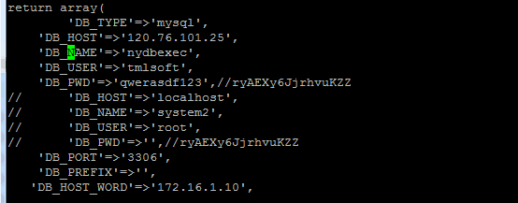

finebi
admin | Duojiehhq123

/www/wdlinux/php/bin/php -f /www/web/default/systask/Admin/index.php /Index/index/masid/59 >> /temp/task5.log

gongyun1@ | ifeng

QBf123 | 1.2

 |  | 4 |  | 8
 |  | 4
 |  |  | 120 | 15

 |  |  |  | 4400

Sheet5
黑龙江
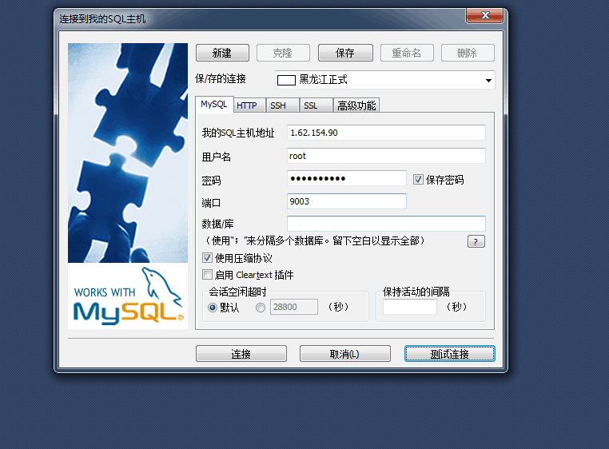

 |  |  |  |  |  | A | a

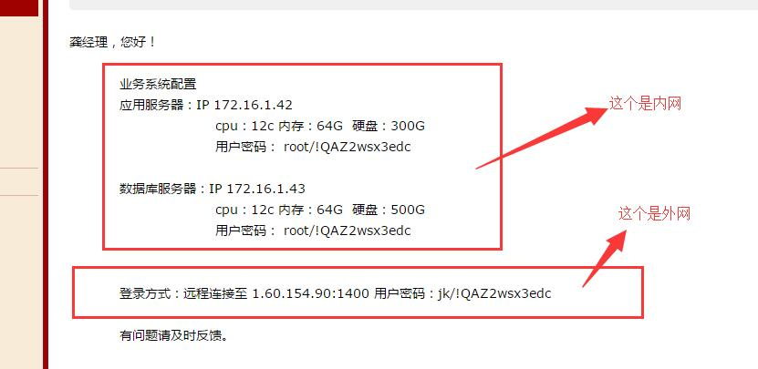
数据库 | 9003 | 密码 | Tmlsoft100
 |  |  | !QAZ2wsx3edc

bi服务器部署地址
/opt/apache-tomcat-6.0.36/webapps

jdbc:mysql://61.186.153.133:3306/nydbexec |  |  |  | 重庆
jdbc:mysql://1.62.154.90:9003/nydbexec

 | 1.62.154.90

重启服务器
reboot
启动php
/usr/local/php5/sbin/php-fpm
启动nginx
/usr/local/nginx/sbin/nginx

启动bi

cd /opt
cd ./FineBI
FineBI

nohup ./FineBI &

ps -ef |grep FineBI
kill -9 15941
kill -9 15781 15739
http://help.finebi.com/#
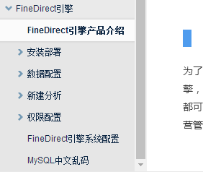

 |  |  |  |  | keh

更新代码

黑龙江省农业信贷担保有限责任公司

修改logo

/home/project/Public/Images

修改登录界面
/Public/Images/nydb.png

